Macrociclo
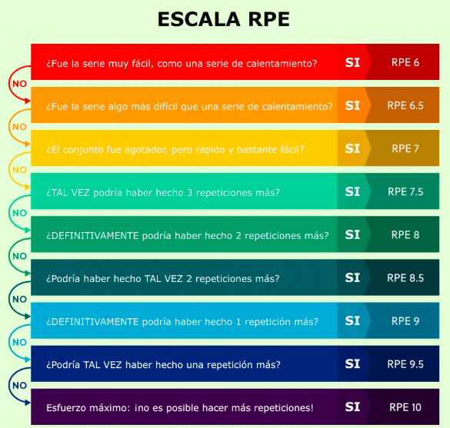
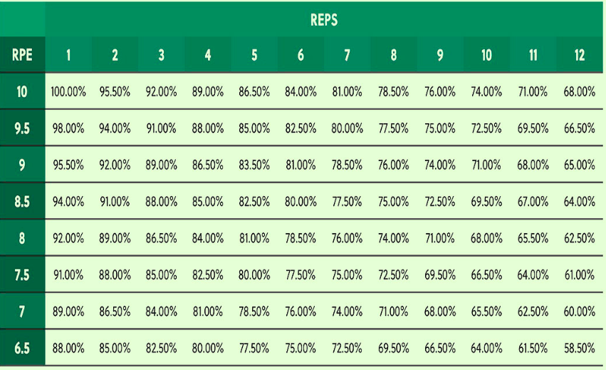
Entrenado: |  |  | Estructura: |  | Me:1 mes/Mi:1 Sem |  |  | Objetivo: | Hipertrofia |  | Año: | 2023
MACROCICLO (Lunes 06/03/2023)
 |  | Etapa (1) general Lunes 06/03 hasta 28/04
 |  | Mesociclo (1) "Introductorio" |  |  |  | Mesociclo (2) "Basico/desarrolador"
 |  | Microciclo 1 Int |  | Microciclo 2 Int |  | Microciclo 1Int |  | Microciclo 2 Des
 |  | Sesión 1 | P | Sesión 1 | P | Sesión 1 | P | Sesión 1 | P
 |  | Sesión 2 | P | Sesión 2 | P | Sesión 2 | P | Sesión 2 | A
 |  | Sesión 3 | P | Sesión 3 | P | Sesión 3 | A | Sesión 3 | P
 |  | Microciclo 3 Des |  | Microciclo 4 Est |  | Microciclo 3 Des |  | Microciclo 4 Est
 |  | Sesión 1 | P | Sesión 1 | P | Sesión 1 | P | Sesión 1 | ?
 |  | Sesión 2 | A | Sesión 2 | P | Sesión 2 | P | Sesión 2 | ? |  | P | Presente.
 |  | Sesión 3 | P | Sesión 3 | P | Sesión 3 | P | Sesión 3 | ? |  | F | Falto.

Etapa (2)especifca 01/05 . hasta 04/08 Aproximadamente
Mesociclo (1) Introductorio |  |  |  | Mesociclo (2) "Desarrollador" |  |  |  |  |  | Mesociclo (3) "Estabilizador"
Microciclo 1 |  | Microciclo 2 |  | Microciclo 1 |  | Microciclo 2 |  | Microciclo 3 |  | Microciclo 1 |  | Microciclo 2
Sesión 1 | p | Sesión 1 | p | Sesión 1 |  | Sesión 1 |  | Sesión 1 |  | Sesión 1 |  | Sesión 1
Sesión 2 | p | Sesión 2 | p | Sesión 2 |  | Sesión 2 |  | Sesión 2 |  | Sesión 2 |  | Sesión 2
Sesión 3 | p | Sesión 3 | p | Sesión 3 |  | Sesión 3 |  | Sesión 3 |  | Sesión 3 |  | Sesión 3
Microciclo 3 |  | Microciclo 4 |  | Microciclo 4 |  | Microciclo 5 |  | Microciclo 6 |  | Microciclo 3 |  | Microciclo 4 |  | Recuperacion
Sesión 1 | p | Sesión 1 | p | Sesión 1 |  | Sesión 1 |  | Sesión 1 |  | Sesión 1 |  | Sesión 1
Sesión 2 | p | Sesión 2 | p | Sesión 2 |  | Sesión 2 |  | Sesión 2 |  | Sesión 2 |  | Sesión 2 |  |  |  | Modifique el mes ode recuperacion por que la entrenada estuvo poco
Sesión 3 | p | Sesión 3 | p | Sesión 3 |  | Sesión 3 |  | Sesión 3 |  | Sesión 3 |  | Sesión 3 |  |  |  | dispuesta por semanas de examenes

 |  |  |  |  |  |  |  |  |  |  |  | (actual) |  |  |  | (kg * reps) * 0.03 = Result + kg
Anamnesis |  |  |  | Cargas en kg: |  | Peso |  | Reps |  | Cargas en kg: |  | Pr/estimativo | 50% | 65% | 70% | 75% | 80% | 85% | 90% | Medidas en cm (opcional):
Nombre: |  | Camila |  | Sentadilla |  | 50kg |  | 6 |  | Sentadilla |  | 75kg | 35kg | 48kg | 52kg | 55kg | 60 | 64 | 67 | hombros:
Apellido: |  | Santoro |  | Peso muerto |  | 60kg |  | 8 |  | Peso muerto |  | 68kg | 35kg | 45kg | 48kg | 51kg | 55kg | 58kg | 61kg | Torax:
Nacimiento: |  | 28/06/2000 |  | Dominadas |  | sin carga |  | 9 |  | Dominadas |  | 5reps |  |  |  |  |  |  |  | Cintura:
Profesion: |  | Estudiante |  | Pres de pecho |  | 25kg |  | 8 |  | Bench Press |  | 30kg | 15kg | 19kg | 21kg | 23kg | 24kg | 26kg | 27.5kg | Cadera:
Edad: |  | 22 |  | Hip Thust |  | 110kg |  | 6 |  | Hip Thust |  | 125kg | 60kg | 80kg | 85kg | 95kg | 100kg | 105kg | 110kg | Muslos: | Der: | Izq
Peso: |  | 49kg |  |  |  |  |  |  |  |  |  |  |  |  |  |  |  |  |  | Gemelos: | Der: | izq
Altura: |  | 158.5cm |  |  |  |  |  |  |  |  |  |  |  |  |  |  |  |  |  | Brazos: | Der: | izq
IMC: |  | 19.5

